リレーション
テーブル間リレーション |  |  |  |  | 作成日 | 2016-04-26
 |  |  |  |  | 最新更新日 | 2016-05-01

テーブル名 | 外部キー | 参照テーブル | 参照フィールド | リレーション図
user_cat | p_id | user_cat | id | 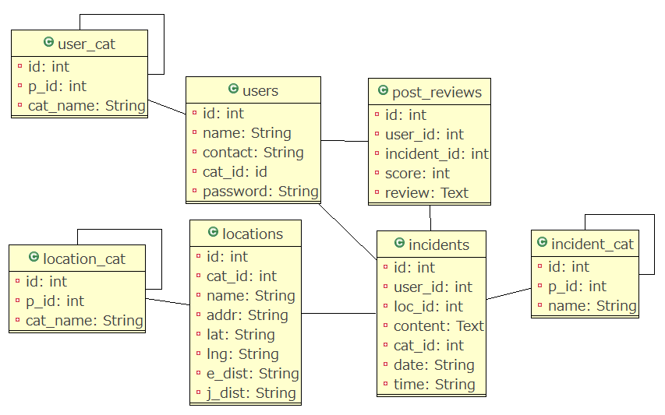
users | cat_id | user_cat | id
loc_cat | p_id | loc_cat | id
locations | cat_id | loc_cat | id
incident_cat | p_id | incident_cat | id
indicents | user_id | users | id
indicents | loc_id | locations | id
incidents | cat_id | indicent_cat | id
post_reviews | user_id | users | id
post_reviews | incident_id | indicents | id

